가스공사용(MJ)
한국가스공사 제출용 구성비 (2026년 5월 ) |  |  |  |  |  |  |  | ※ 사회복지시설 정산('23.04.) 물량에서 3월 실사용분 제외 ※ 1. 복지시설에 대한 소급 정산(일반용 단가 적용) 소급 정산: '23.02. 완료 2. 소급대상청구년월: '22.12. ~ '23.01. - 참고사항: 청구월 기준 12월 물량 소급정산하는 대신 3월분 제외하기로 함 (4월 매출에 포함된 물량 일부 제외) ==> 신재홍 차장 (가스공사 전 담당자)와 사회복지시설 한시적할인 정산은 3월까지 하기로 함 ==> 김광연 주임 (가스공사 현 담당자)과도 해당 내용 확인 완료됨

구 분 |  | 판 매 량 | 사회복지 | 자가소모 | 판 매 량 계 | 구성비 | 자가소모
 |  | (MJ) | (MJ) | (MJ) | (MJ) | (%) | (MJ)
주택용 | 취사용 | 18,806,164 | 14,086 |  | 18,820,250 | 0.6597
 | 개별난방용 | 1,420,310,720 | 1,222,955 |  | 1,421,533,676 | 49.8259 |  |  | ※ 판매량+(개별소비세+사회복지+사회적배려+차상위할인)=매출액표 수량합계(자가소모포함되어있으므로 제외됨)
 | 중앙난방용 | 22,906,191 |  |  | 22,906,191 | 0.8027 |  |  | ※ 업무난방과 냉방용은 구별요(5월~9월 냉방용적용)
 | 자가열전용 | 8,834,992 |  |  | 8,834,992 | 0.3097 |  |  | ※ 매출내역서의 자가소모를 확인한다
 | 소 계 | 1,470,858,067 | 1,237,041 |  | 1,472,095,109 | 51.5980 | 0 |  | ※ 개별소비세=특소세할인, 2022년 5월부터 판매량(MJ)에 포함 (가스공사 신재홍차장 확인 시, 구성비 공문으로 개소세 관련내용 확인사항 없음)
일 반 용 |  | 286,726,566 | 4,207,952 | 14,025 | 290,948,543 | 10.1979 | 14,024.9410
냉난방공조용 |  | 30,822,328 | 220,454 | 110,196 | 31,152,978 | 1.0919 | 110,195.9650
업무난방용 |  | 26,757,067 | 9,418,559 | 8,630 | 36,184,256 | 1.2683 | 8,630.2411
산 업 용 |  | 728,853,074 |  | - | 728,853,074 | 25.5469
수 송 용 |  | 256,073,335 |  | - | 256,073,335 | 8.9756
열 병 합 용 |  | 17,485,587 |  | - | 17,485,587 | 0.6129 | -
연료전지용 |  | 17,361,327 |  | - | 17,361,327 | 0.6085
열전용설비용 |  | 574,895 |  | - | 574,895 | 0.0202 | -
주한미군 |  | 2,273,092 |  | - | 2,273,092 | 0.0797
합 계 |  | 2,837,785,338 | 15,084,007 | 132,851 | 2,853,002,196 | 99.9999 | 132,851.1471

 |  | 2,852,869,345 |  | TRUE | 2,852,869,345
 |  | 2,852,869,345 |  |  | 2,852,869,345
 |  | 0 |  |  | 0

냉난방용 계절단가 처리시 적용
====================================================================================
[ 5월 / 10월 가스공사 멘트 ]
1. 귀 공사의 무궁한 발전을 기원하오며 “9월 도시가스 판매실적”을 다음 과 같이 통보하오니 업무에 참고하시기 바랍니다.
2. 2024년 10월(사용기간: 9월) 냉난방공조용 판매량 [63,234,568.4318MJ]를 적용함.
=====================================================================================
[ 6월 / 11월 가스공사 멘트 ]
1. 귀 공사의 무궁한 발전을 기원하오며 “10월 도시가스 판매실적”을 다음 과 같이 통보하오니 업무에 참고하시기 바랍니다.
2. 2024년 10월(사용기간: 9월) 냉난방공조용 판매량 [63,234,568.4318MJ]를 차감함.
=====================================================================================

구분 |  | 판매열량(MJ)
냉방물량(9월) |  |  |  | ※ 관리납기와 일반납기의판매량전산실의뢰 (일반납기 청구작업이후)
(월초) | 관리납기(변동) |  |  | - 9월판매실적 작성을 위한 냉방용 상품에대한 변동검침사용량 자료 요청
(청구일) | 일반납기(일수)
계 |  |  |  | ※ 계절이 바뀌는 4월(기타)↔5월(하절기) 냉방집계 조정
 |  |  |  | - 시기: 2022년 4월 매출분부터
 |  |  |  | - 사유: 기존 9월, 10월만 물량조정했으나 가스공사 이의제기로 4월, 5월도 시행하게 됨
 |  |  |  | - 방법: 5월 일반납기 청구작업 후 냉난방물량(업무, 주택) 일반납기(4/30까지 일할계산), 관리납기(변동검침 4/30까지) ==> 냉난방공조용에 4월 기타월 사용분 추가(+) , 5월 차감 (-)

 |  |  |  | ※ 9월 판매량에 냉방용을 추가청구하여 10월 판매량에서 차감함
 |  |  |  | ※ 매출건
 |  |  |  | - 9월매출은일반납기의 경우 (8/1~8 부터9/1~8사용량)이므로 9월사용분(10월 청구분) 포함
 |  |  |  | - 관리납기는 (8/16~9/16)까지이나 관리납기는 10월에 변동검침을 했으므로, 9/16~10초까지 변동검침 물량 포함

 |  |  |  | ※ 사 유 : 냉난방의 경우 10월 하절기ㅡ> 기타 단가로 변동됨에 따라 도매요금인상이 많이 이루어지므로 보전차원에서 9월 정산
 |  |  |  | [5월의 경우 (기타 ㅡ> 하절기 단가 변동)는 회사 손해가 없으므로 물량정산 안함.]

 |  |  |  | ※ 9월 냉방용집계확인 할 것
 |  |  |  | - 냉방용 (+), 10월매출(-) 변동검침확인할 것
 |  |  |  | - 10/14청구작업후 자료요청할것

 |  |  |  | 작업순서
 |  |  |  | 1. 월매출 작업 기존대로 작성하여 메일 전송
 |  |  |  | 2. 10월 청구작업 후 전산에 자료 요청하여 가스공사용 시트에 입력
 |  |  |  | 3. 가스공사 공문 발송 및 재무팀 자료 재전달

자가소모
1. 자가소모 청구작업 후 피봇 집계하여 작성
2. 퍼지량(업무난방) : 총무결재본
22라인 /당월사용 /당월열량
 | 5월
 |  | 상품 | 사용량(㎥) | 사용열랑(MJ) | 자가소모량 확인대장
 | 자가소모 | 업무난방용 |  |  | 경산지사(업무난방-->냉난방용으로 상품변경)
 | 자가소모 | 일반용 | 329.0000 | 14,024.9410 | 본사 일반용
 | 자가소모 | 냉난방용 | 2,585.0000 | 110,195.9650 | 본사 냉난방용+서부지사+수성안전팀
 | 자가소모 | 열전용설비용 |  |  | 1~3번 보일러 합계
 | 자가소모 | 열병합용1 |  |  | 세너지 (1번 ~ 3번발전기) 계-보일러합계
 | 자가소모 | 퍼지량(CNG) |  |  | 앞으로 없음. 다 없앰. 관리비가 더 많이 들어서?
 | 자가소모 | 퍼지량(업무난방) | 202.4500 | 8,630.2411 | 퍼지량 계 | 총무결재본
 | 자가소모 합계 |  | 3,116.4500 | 132,851.1471 | 총계와 같아야됨

.
(샘플참고)
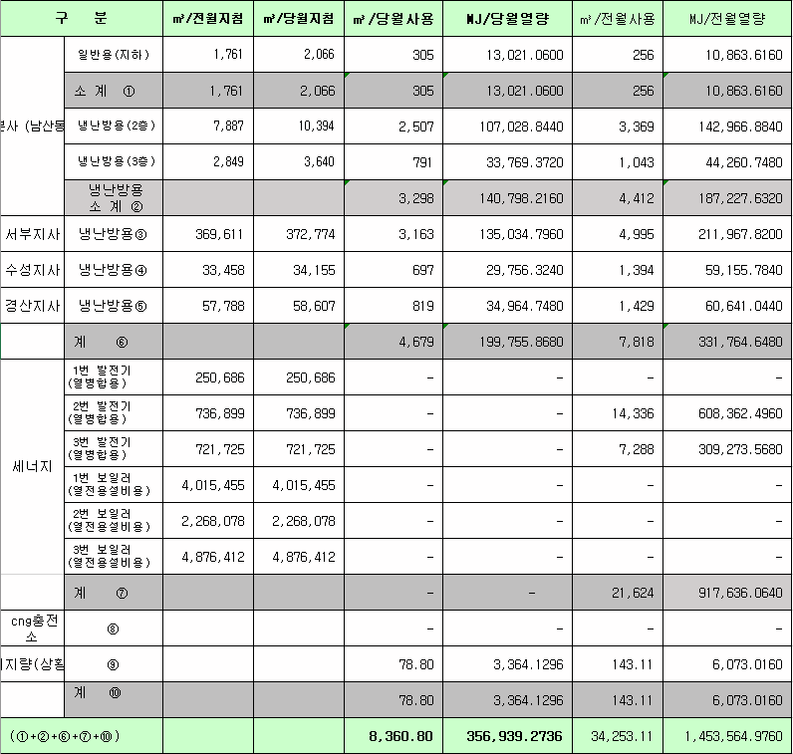
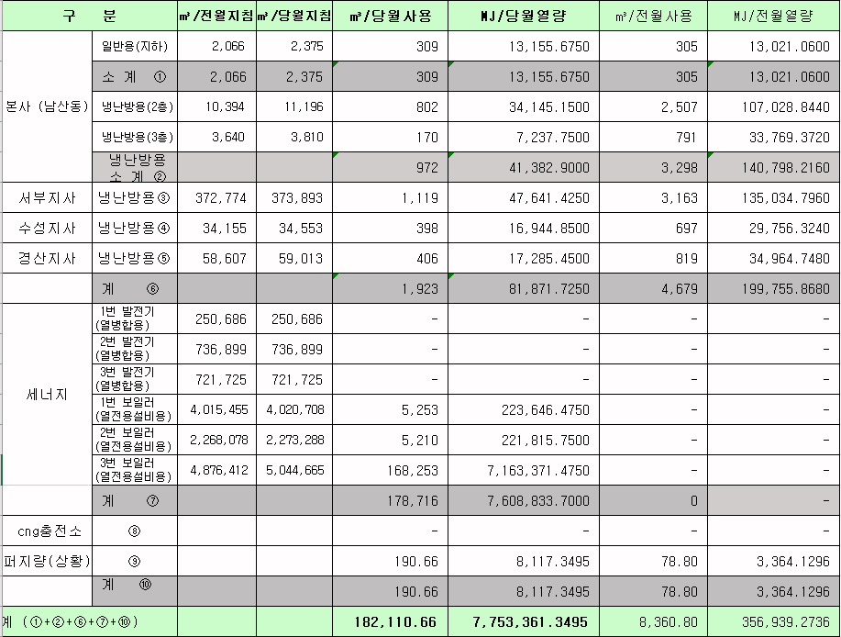
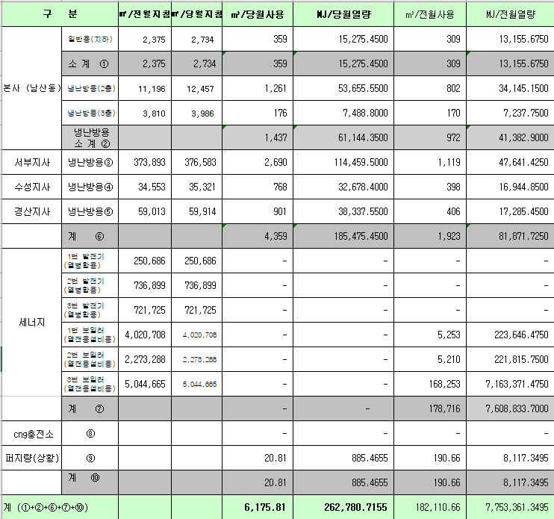
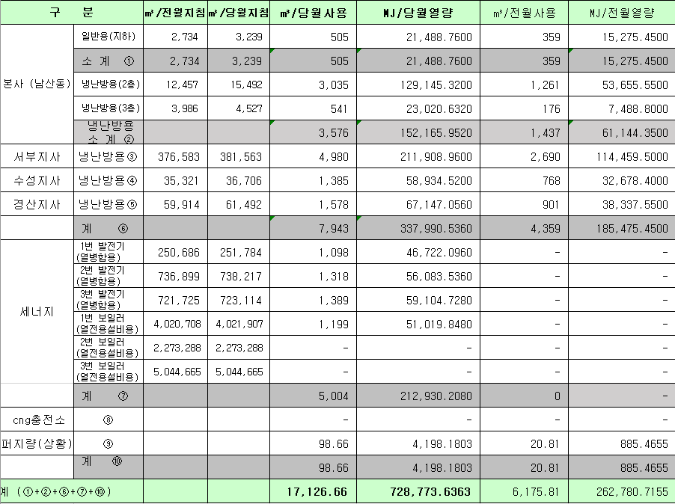
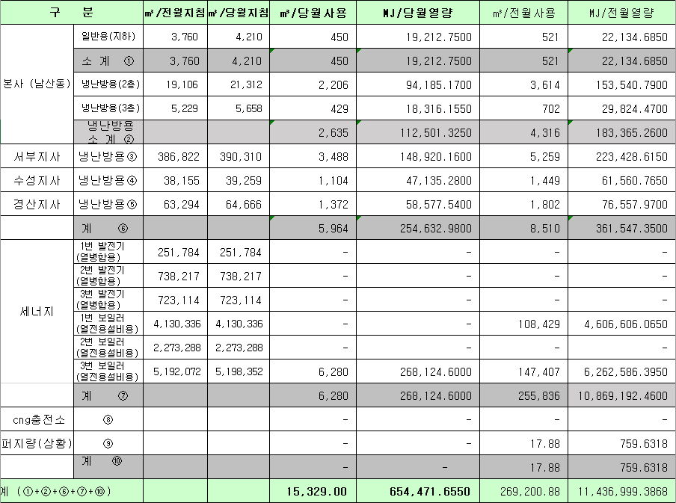
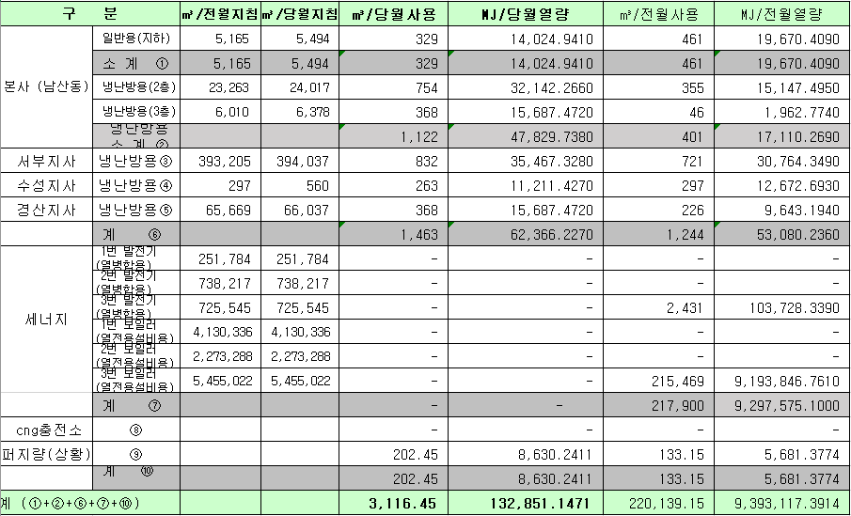
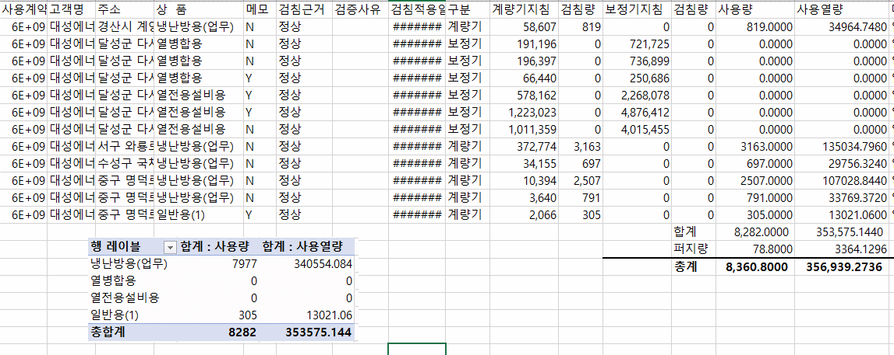
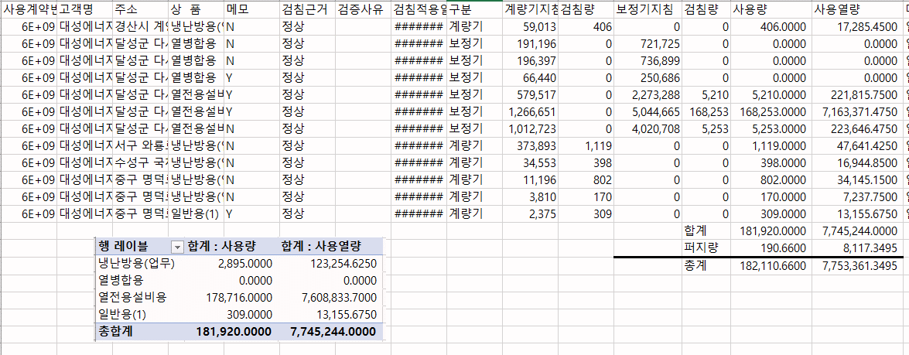
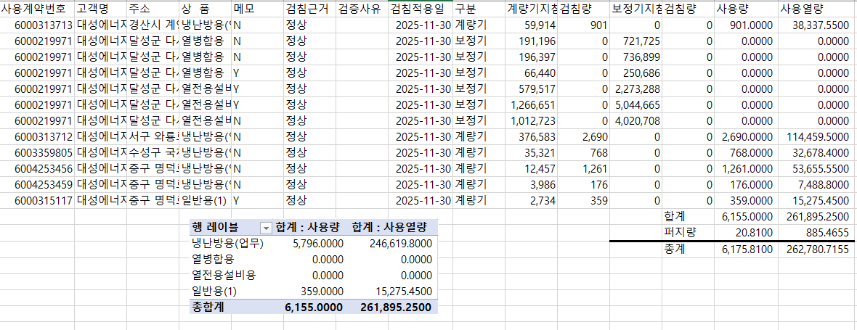
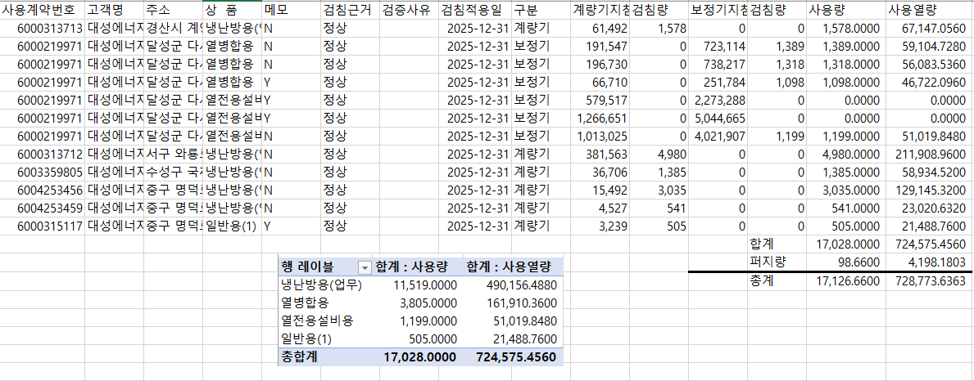
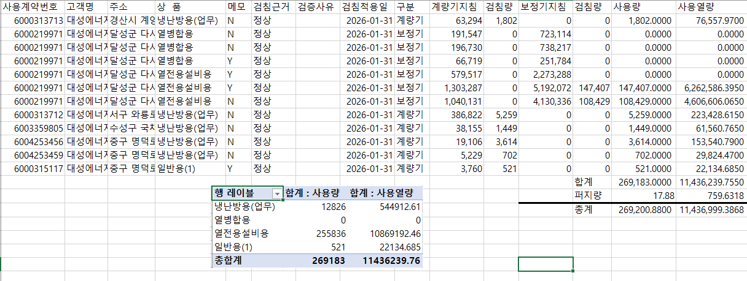
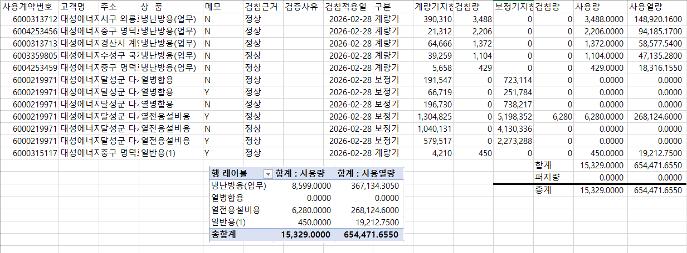
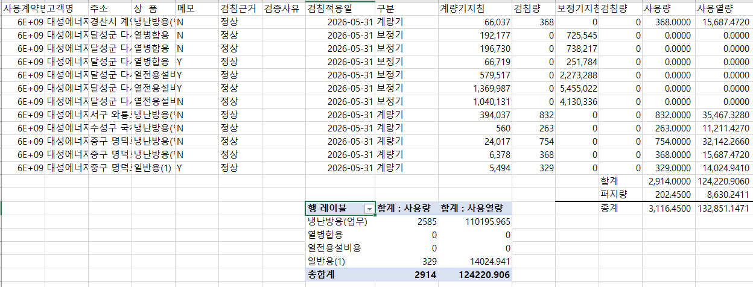

 |  |  |  |  | 왼쪽 자동 계산 됨

판매량-월별추이
1. 2026년 판매량 현황
 |  |  |  |  |  |  |  |  |  |  |  | (단위:천MJ)
용 도 [판매전수] | 판 매 실 적 |  |  |  |  |  | 판 매 실 적
 | 사업계획 | 5월 |  | 전년동월 |  | 구성비 | 사업계획 | 누 계 |  | 전년동월 |  | 구성비
 |  | 차이 | 사용량 | 차이 | 대비(%) |  |  | 차이 | 사용량 | 차이 | 대비(%)
주 택 용 | 1,650,000 | -177,905 | 1,472,095 | -150,946 | 90.7% | 51.3 % | 19,045,418 | -130,251 | 18,915,167 | -758,402 | 96.1% | 69.7 %
[1,149,635] |  | -10.8% | 89.2% | -9.3% |  |  |  | -0.7% | 99.3% | -3.9%
일 반 용 | 283,246 | 7,688 | 290,934 | 1,912 | 100.7% | 10.2 % | 1,733,534 | -17,100 | 1,716,434 | -14,421 | 99.2% | 6.3 %
[21,329] |  | 2.7% | 102.7% | 0.7% |  |  |  | -1.0% | 99.0% | -0.8%
업무냉난방용 | 86,472 | -19,253 | 67,219 | -1,323 | 98.1% | 2.4 % | 1,040,892 | -34,112 | 1,006,780 | -37,589 | 96.4% | 3.7 %
[8,589] |  | -22.3% | 77.7% | -1.9% |  |  |  | -3.3% | 96.7% | -3.6%
산 업 용 | 696,973 | 31,880 | 728,853 | 11,405 | 101.6% | 25.4 % | 3,988,881 | 44,831 | 4,033,712 | -66,934 | 98.4% | 14.8 %
[1,107] |  | 4.6% | 104.6% | 1.6% |  |  |  | 1.1% | 101.1% | -1.6%
수 송 용 | 261,497 | 7,551 | 269,048 | -5,319 | 98.1% | 9.4 % | 1,244,871 | 51,696 | 1,296,567 | -7,276 | 99.4% | 4.7 %
[96] |  | 2.9% | 102.9% | -1.9% |  |  |  | 4.2% | 104.2% | -0.6%
기 타 | 35,957 | 1,738 | 37,695 | 644 | 101.7% | 1.3 % | 230,788 | 5,838 | 236,626 | -5,517 | 97.7% | 0.8 %
[342] |  | 4.8% | 104.8% | 1.7% |  |  |  | 2.5% | 102.5% | -2.3%
총 합 계 | 3,014,145 | -148,301 | 2,865,844 | -143,627 | 95.2% |  | 27,284,384 | -79,098 | 27,205,286 | -890,139 | 96.8%
[1,181,098] |  | -4.9% | 95.1% | -4.8% |  |  |  | -0.3% | 99.7% | -3.17%

※ 기타 : 열병합용, 연료전지, 열전용설비(주택용외), 주한미군
※ 구성비는 판매량 정산서 기준으로 작성되었으며 한국가스공사 정산시 수송용(BIO)은 제외되고 자가소모분이 추가 됨 |  |  |  |  |  |  |  |  |  |  |  |  | 99.7%
 |  |  |  |  |  |  |  |  |  |  |  |  | 95.1%

계획대비 판매량 현황
구성비 현황

(단위 : 천MJ)
 | 누계 | 당월
계획 | 27,284,384 | 3,014,145
실적 | 27,205,286 | 2,865,844
 | 구성비
주 택 용 | 51.3 %
일 반 용 | 10.2 %
업무냉방용 | 2.4 %
산 업 용 | 25.4 %
수 송 용 | 9.4 %
기 타 | 1.3 %
당 월

 | 구성비
주 택 용 | 69.7 %
일 반 용 | 6.3 %
업무냉방용 | 3.7 %
산 업 용 | 14.8 %
수 송 용 | 4.7 %
기 타 | 0.8 %
누 계

데이터
판매량
5월 |  | 누 계 |  |  | 계획 | 실적
계획 | 실적 | 계획 | 실적 | 당월 | 3,014,145 | 2,865,844
3,014,145 | 2,865,844 | 27,284,384 | 27,205,286 | 누계 | 27,284,384 | 27,205,286

구성비
5월 | 구성비 | 누 계 | 구성비
주 택 용 | 51.3 % | 주 택 용 | 69.7 %
일 반 용 | 10.2 % | 일 반 용 | 6.3 %
업무냉방용 | 2.4 % | 업무냉방용 | 3.7 %
산 업 용 | 25.4 % | 산 업 용 | 14.8 %
수 송 용 | 9.4 % | 수 송 용 | 4.7 %
기 타 | 1.3 % | 기 타 | 0.8 %
판매금액
5월 |  | 누 계 |  |  | 계획 | 실적
계획 | 실적 | 계획 | 실적 | 당월 | 64,929 | 63,938
64,929,291 | 63,937,560 | 577,826,910 | 581,468,518 | 누계 | 577,827 | 581,469

판매금액 구성비
5월 | 구성비 | 누 계 | 구성비
주 택 용 | 54.4 % | 주 택 용 | 71.5 %
일 반 용 | 10.3 % | 일 반 용 | 6.7 %
업무냉방용 | 2.2 % | 업무냉방용 | 3.7 %
산 업 용 | 22.3 % | 산 업 용 | 12.7 %
수 송 용 | 9.6 % | 수 송 용 | 4.7 %
기 타 | 1.2 % | 기 타 | 0.7 %

상품별 건수 (전산요청, 파일입력 후 => 판매량월별추이 상품별 전수 입력할 것)
상품 | 공급전수 |  | 용도 | 검수
취사용 | 59,312 |  | 주 택 용 | 1,149,635
취사난방용 | 412,514 |  | 일 반 용 | 21,329
중앙난방용 | 101 |  | 업무냉난방용 | 8,589
주한미군 | 268 |  | 산 업 용 | 1,107
자가열전용 | 26 |  | 수 송 용 | 96
일반용(2) | 1,072 |  | 기 타 | 342
일반용(1) | 20,257 |  | 합 계 | 1,181,098
열전용설비용 | 5
열병합용 | 17
연료전지 | 52
업무난방용 | 7,510
산업용 | 1,107
냉난방용(주택) | 30
냉난방용(업무) | 1,049
개별난방용 | 677,682
수송용(외주) | 1
수송용(CNG) | 95 | 빌링관리-청구관리-청구작업관리-청구작업지원-청구서 출력현황(배송방법별)=>합계(우편+등기)
수송용(BIO)
합 계 | 1,181,098

품의서내용 |  |  |  | [계획대비] |  |  | [입력할것]
구 분 |  | 계획 | 실적 | 실적대비 | 전년동월 |  | 전월
판매량 | 5월 | 3,014,145 | 2,865,844 | 95.1% | 3,009,471 | 95.2% | 4,496,393 | 63.7%
[천MJ] | 누계 | 27,284,384 | 27,205,286 | 99.7% | 28,095,425 | 96.8% | 24,339,442
금 액 | 5월 | 64,929 | 63,938 | 98.5% | 68,025 | 94.0% | 94,104 | 67.9%
[백만원] | 누계 | 577,827 | 581,469 | 100.6% | 619,699 | 93.8% | 517,531

청구할인정산관리
청구년월 | 상품 | 판매량 | 판매열량 | 정상청구액 | 할인액 | 감면청구액
May-26 | 개별난방용 | 7,470.79 | 318,871.90 | 7,536,760 | 1,592,595 | 5,944,165 | 26년 5월
May-26 | 냉난방용(업무) | 5,159.85 | 220,454.42 | 4,667,942 | 597,815 | 4,070,127 | (사회복지 할인만 조회)
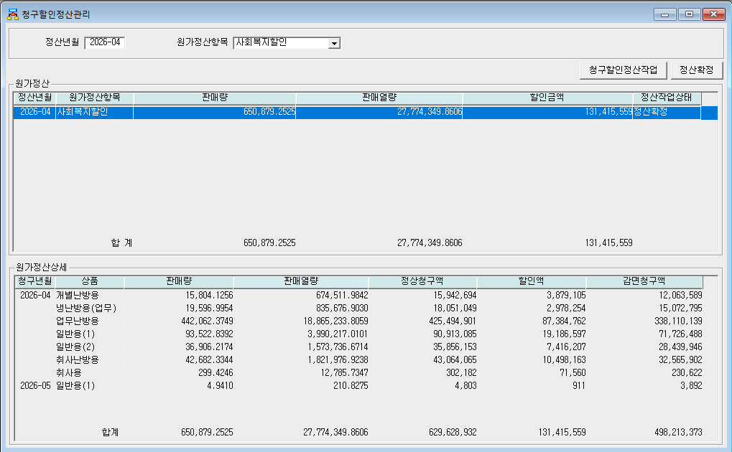
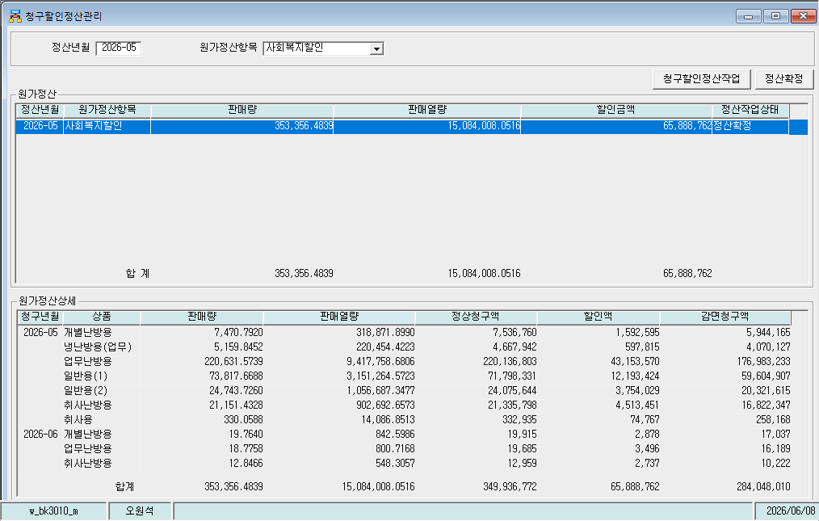
May-26 | 업무난방용 | 220,631.57 | 9,417,758.68 | 220,136,803 | 43,153,570 | 176,983,233
May-26 | 일반용(1) | 73,817.67 | 3,151,264.57 | 71,798,331 | 12,193,424 | 59,604,907
May-26 | 일반용(2) | 24,743.73 | 1,056,687.35 | 24,075,644 | 3,754,029 | 20,321,615
May-26 | 취사난방용 | 21,151.43 | 902,692.66 | 21,335,798 | 4,513,451 | 16,822,347
May-26 | 취사용 | 330.0588 | 14,086.85 | 332,935 | 74,767 | 258,168
Jun-26 | 개별난방용 | 19.764 | 842.5986 | 19,915 | 2,878 | 17,037
Jun-26 | 업무난방용 | 18.7758 | 800.7168 | 19,685 | 3,496 | 16,189
Jun-26 | 취사난방용 | 12.8466 | 548.3057 | 12,959 | 2,737 | 10,222
 | 합계 | 353,356.48 | 15,084,008.05 | 349,936,772 | 65,888,762 | 284,048,010

파일로다운받아 적용

냉난방단가기준


